Ausfüllhilfe_Datendefinitionen
Ausfüllhilfe/Datendefinitionen

I Übersicht Tabellenblätter

A._Allgemeine_Informationen
A1.a._GuV_17-21-->GK
A1.b._Hinzu_Kürz
A2.a._Bilanz_20-21
A2.b._Hinzu_Kürz
A3._RSt-Spiegel_17-21
A4._Darlehensspiegel_21
B.a. GuV-Sonstiges
B.b._Dienstleistungskosten
B1._Kalk._Eigenkapital_GewSt
B2.a._Netzteile des SAV
B2.b._Kalk._SAV
B2.c._Nutzungsdauerhistorie
B2.d._Weiteres_AV
B2.e._Anl_Spiegel
B2.f._Anl_abg
B3._BKZ_NAKB_IZ
C._dnbK_§11(2)_ARegV
D._Weitere_Daten
E._Cash-Flow-Rechnung
F.a._Zuordnung_Kontensalden
F.b._Zusammenfassung_F.a.
G._Erläuterungen

II Allgemeine Hinweise zum Erhebungsbogen

Bedeutung der farblichen Zellmarkierungen:
Zellen mit Überschriften
Zellen mit Ergebnissen/Formeln
Zellen mit Beispielwerten
Eingabe erwartet
freiwillige Eingabe

III Spezielle Hinweise für die Tabellenblätter

A._Allgemeine_Informationen

Erhebungsbogen für |  | Bevor weitere Eintragungen in dem Erhebungsbogen vorgenommen werden, muss hier als erstes ausgewählt werden, für welche Marktrolle (Netzbetreiber, Verpächter bzw. Subverpächter oder Dienstleister) der Erhebungsbogen befüllt wird. Die Auswahl ist wesentlich, da abhängig von der Eintragung bestimmte Felder zur Befüllung überhaupt erst freigegeben werden. Alle nicht durch den Verpächter, Subverpächter oder den Dienstleister zu befüllenden Felder werden ausgegraut.
Abgabedatum |  | Das Datum, an dem der Erhebungsbogen an die Bundesnetzagentur über das Energiedatenportal übermittelt wird.
Basisjahr |  | Das Basisjahr der Kostenprüfung zur Ermittlung des Ausgangsniveaus für die Bestimmung der Erlösobergrenzen der vierten Regulierungsperiode ist das im Kalenderjahr 2021 abgeschlossene Geschäftsjahr. Dieser Wert ist fest vorgegeben und darf nicht geändert werden.

Betriebsnummer |  | Die von der Bundesnetzagentur dem Netzbetreiber aktuell zugewiesene Betriebsnummer.
Netznummer |  | Die jeweilige von der Bundesnetzagentur zugeordnete Netznummer. Neue Netznummern oder Änderungen von Netznummern sind bei der Bundesnetzagentur zu beantragen:
 |  | https://www.bundesnetzagentur.de/DE/Sachgebiete/ElektrizitaetundGas/Unternehmen_Institutionen/Monitoringberichte/KBV_IT_Ansprech/start.html
MaStR-Nr. |  | Die Identifikationsnummer des Netzbetreibers in dem bei der Bundesnetzagentur geführten Marktstammdatenregister. Im Marktstammdatenregister werden MaStR-Nummern u. a. für Marktakteure, Marktrollen und Anlagen vergeben. Die Nummer besteht aus drei Buchstaben und zwölf Ziffern. Über die Buchstaben ist erkennbar, um was für eine Marktfunktion es sich dabei handelt, zum Beispiel "SNB" für einen Stromnetzbetreiber.
 |  | https://www.marktstammdatenregister.de/MaStR
Bilanzstichtag |  | Der Bilanzstichtag des im Kalenderjahr 2021 abgeschlossenen Geschäftsjahres.
Firma und Rechtsform des Netzbetreibers |  | Firma und Rechtsform des Netzbetreibers zum Zeitpunkt der Abgabe des Erhebungsbogens.

II. | Verpächter, Subverpächter bzw. Dienstleister | Sofern der Erhebungsbogen nicht von einem Netzbetreiber, sondern für einen Verpächter, Subverpächter bzw. Dienstleister ausgefüllt wird, sind hier dessen Daten einzutragen.

III.a | Übersicht Verpächter bzw. Subverpächter | Pachtet der Netzbetreiber bzw. der Verpächter Netze, sind hier Angaben zu allen Verpächtern bzw. Subverpächtern zu machen. Für die hier aufgeführten Verpächter bzw. Subverpächter sind gesonderte Erhebungsbögen zu befüllen und zu übermitteln!
Verpächternummer |  | Hier ist die jeweilige von der Bundesnetzagentur zugeordnete Verpächternummer zu verwenden. Soweit für einen Verpächter bzw. Subverpächter bereits im Rahmen einer früheren Kostenprüfung eine Verpächternummer vergeben wurde, ist diese fortzuführen. Neue Verpächternummern oder Änderungen von Verpächternummern sind bei der Bundesnetzagentur zu beantragen.
 |  | https://www.bundesnetzagentur.de/DE/Sachgebiete/ElektrizitaetundGas/Unternehmen_Institutionen/Monitoringberichte/KBV_IT_Ansprech/start.html
Zugeordneter Verpächter (Nr.) |  | Für alle Subverpächter ist hier anzugeben, welchem Verpächter dieser jeweils zuzuordnen ist.

III.b. | Übersicht konzernverbundene Dienstleister mit eigenem Erhebungsbogen | Nimmt der Netzbetreiber von konzernverbundenen Unternehmen Dienstleistungen in Anspruch, sind hier Angaben zu den konzernverbundenen Dienstleistern zu machen. Für die konzernverbundenen Dienstleister ist jeweils eine eigene Dienstleisternummer zu verwenden. Soweit bereits im Rahmen einer früheren Kostenprüfung eine Dienstleisternummer verwendet wurde, ist diese fortzuführen. Im Übrigen können die Dienstleisternummern frei eingetragen werden. Nach Tenor Ziffer 2. c) der Festlegung sind hier nur die fünf wertmäßig größten konzernverbundenen Dienstleister des Netzbetreibers aufzuführen, sofern die Dienstleistungsaufwendungen des Netzbetreibers gegenüber dem jeweiligen Dienstleister fünf Prozent der angepassten Erlösobergrenze des Kalenderjahres 2021, abzüglich der Aufwendungen für die Inanspruchnahme der vorgelagerten Netzebene und der Aufwendungen für vermiedenen Netzentgelte, übersteigen. Nimmt ein Dienstleister seinerseits Dienstleistungen von einem konzernverbundenen Subdienstleister in Anspruch, ist zunächst kein gesonderter Erhebungsbogen für den Subdienstleister vorzulegen. Die Beschlusskammer behält sich eine Nachforderung entsprechender Erhebungsbögen und Berichte im Einzelfall vor. Ist ein anderer verbundener Netzbetreiber verpflichtet, unter dieser Ziffer seines Erhebungsbogens einen konzernverbundenen Dienstleister anzugeben, so gilt diese Verpflichtung für alle verbundenen Netzbetreiber. Der Netzbetreiber ist dann verpflichtet den konzernverbundenen Dienstleister anzugeben und den entsprechenden Erhebungsbogen einzureichen, auch wenn die Wertschwelle für den Dienstleister in seinem konkreten Falle nicht überschritten wird. Allerdings bleibt es dabei, dass insgesamt nur Erhebungsbögen und Berichte für die fünf größten Dienstleister vorzulegen sind.
 |  | 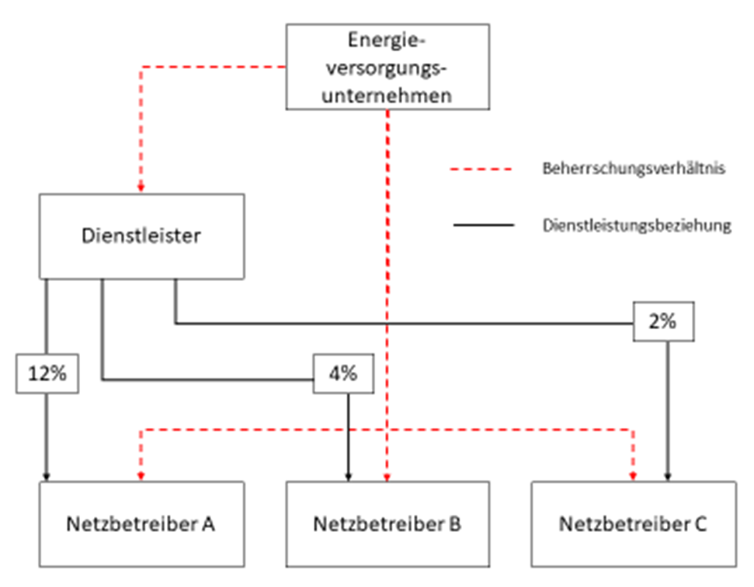 Diese Verpflichtung soll an nachfolgendem Beispiel erläutert werden: Im Beispiel wäre Netzbetreiber A verpflichtet, den konzernverbundenen Dienstleister einzutragen und für diesen einen Erhebungsbogen abzugeben, da die Wertschwelle von 5% deutlich überschritten wird (12%). Somit wären auch die Netzbetreiber B und C verpflichtet für den hier aufgeführten Dienstleister gesonderte Erhebungsbögen zu befüllen und zu übermitteln, obwohl in ihrem Falle die Wertschwelle von 5% nicht überschritten ist.

III.c | Übersicht aller wesentlichen Dienstleistungsverträge | Nimmt der Netzbetreiber, der Verpächter bzw. Subverpächter oder der Dienstleister Dienstleistungen in Anspruch, sind hier Angaben zu wesentlichen Dienstleistungsverträgen zu machen. Als wesentlich sind alle Dienstleistungsverträge mit verbundenen Unternehmen sowie die fünf wertmäßig größten Dienstleistungsverträge mit externen Dritten aufzuführen. Die Dienstleistungsverträge sind ebenfalls in wertmäßig absteigender Reihenfolge anzugeben. D.h., der Dienstleistungsvertrag auf den die höchsten Dienstleistungskosten entfallen, ist als erstes aufzuführen.
lfd. Nr. |  | Laufende Nummer für den jeweiligen Dienstleistungsvertrag.

A1.a._GuV_17-21-->GK

III - IX | Darstellung des Jahresabschlusses | In diesen Spalten sind zunächst die Daten einzutragen, wie sie sich aus dem Jahresabschluss und den Spartenrechnungen bzw. den Tätigkeitsabschlüssen ergeben. Für Dienstleister und Verpächter ist dieses Tabellenblatt ebenfalls zu befüllen, allerdings nur für die Jahre 2020 und 2021. Im Falle der Ausfüllung des Erhebungsbogens für einen Dienstleister ist hier eine Unterteilung in energiespezifische und nicht energiespezifische Dienstleistungen sowie MsbG und sonstige Sparten vorzunehmen. Bei den energiespezifischen und nicht-energiespezifischen Dienstleistungen gesamt (Spalten III und IV des Dienstleister-EHB) ist jeweils die Summe der Sparten Elektrizität und Gas anzugeben. In diesem Schritt sind die vorgegebenen Unterpositionen bereits zu befüllen. Weitere Veränderungen im Sinne von Umbuchungen, Hinzurechnungen oder Kürzungen sind hier nicht zulässig. Die Werte der Oberpositionen in der zusammenfassenden Spalte IX müssen also vollständig den Werten der GuV des Jahresabschlusses entsprechen.
XII | Elektrizitätsverteilung (Netz) | Angaben bezogen auf die Tätigkeit "Elektrizitätsverteilung" i.S.d. § 6b Abs. 3 S. 1 Nr. 2 EnWG, wie sie sich aus dem Tätigkeitsabschluss des jeweiligen Geschäftsjahres ergeben. In diesem Schritt sind die vorgegebenen Unterpositionen (Kostenarten) ebenfalls zu befüllen. Weitere Veränderungen im Sinne von Umbuchungen, Hinzurechnungen oder Kürzungen sind hier ebenfalls noch nicht zulässig. Im Falle der Ausfüllung des Erhebungsbogens für einen Dienstleister sind in den Spalten X bis XIII die energiespezifischen und nicht-energiespezifischen Dienstleistungen anzugeben. Bei den energiespezifischen Dienstleistungen (Spalte X des Dienstleister-EHB) ist der Tätigkeitsabschluss des Dienstleisters nach § 6b EnWG zugrunde zu legen. Wenn Dienstleister und Verpächter personenidentisch sind, entspricht dieser Wert der Eintragung in Spalte XII des Verpächterbogens.
 |  | https://www.bundesnetzagentur.de/DE/Beschlusskammern/BK08/BK8_05_EOG/52_Kostenpruefung/521_Festleg_Datenerh/Download/BK8-19-00002-A bis BK8-19-00006-A/BK8-19-00002-A bis BK8-19-00006-A.html?nn=909794
XIV | Hinzurechnungen | Hinzurechnungen werden aus dem Tabellenblatt "A1.b._Hinzu_Kürz" übernommen.
XV | Kürzungen | Kürzungen werden aus dem Tabellenblatt "A1.b._Hinzu_Kürz" übernommen.
XVI | zu berücksichtigende aufwandsgleiche und kalkulatorische Kosten bzw. kostenmindernde Erlöse und Erträge [EUR] | In dieser Spalte wird das Ergebnis der Überleitung der handelsrechtlichen Werte in die Kostenrechnung, nach den in den Spalten XIV und XV zusammengefassten Hinzurechnungen und Kürzungen dargestellt. Die handelsbilanziellen Abschreibungen werden nicht überführt, weil diese für die Zwecke der Kalkulation nicht relevant sind. Im Falle der Ausfüllung des Erhebungsbogens für einen Dienstleister bzw. Verpächter ergeben sich hier die für den einschlägigen Netzbetreiber relevanten Dienstleistungs- bzw. Pachtkosten. Der Ausweis der kalkulatorischen Abschreibungen, der kalkulatorischen Eigenkapitalverzinsung und der kalkulatorischen Gewerbesteuer erfolgt ausschließlich für das Kalenderjahr 2021. Die kalkulatorischen Größen werden nicht innerhalb der GuV-Struktur, sondern unterhalb der GuV-Werte dargestellt.
XVII | Dauerhaft nicht beeinflussbare Kostenanteile | Die in der jeweiligen Position enthaltenen dauerhaft nicht beeinflussbaren Kostenanteile i.S.d. § 11 Abs. 2 S. 1 und S. 3 ARegV werden aus dem Tabellenblatt "C._dnbK_§11(2)_ARegV" übernommen.
XVIII | davon Straßenbeleuchtung | In dieser Spalte ist zu jeder Position der GuV als davon-Position darzustellen, welcher Teil auf den Betrieb von Straßenbeleuchtungseinrichtungen entfällt. Damit ist nicht die Beleuchtungseinrichtung selbst erfasst, sondern nur die in der Tätigkeit Elektrizitätsverteilung (Netz) enthaltenen Teile.
XIX | davon Forschung & Entwicklung | In dieser Spalte ist zu jeder Position der GuV als davon-Position darzustellen, welcher Teil auf Vorhaben in Forschung & Entwicklung (FuE) zurückzuführen ist, der einem i.S.d. § 25a ARegV geförderten Projekt zuordenbare FuE-Kosten sowie Erträge bzw. Erlöse enthält. Hingegen sind FuE-Kosten sowie Erlöse bzw. Erträge, die keinem i.S.d. § 25a ARegV geförderten Projekt zuordenbar sind, hier nicht anzugeben. Damit ist sichergestellt, dass Netzbetreiber, die in der vierten Regulierungsperiode einen § 25a-Antrag stellen, die im Basisjahr enthaltenen und einem i. S. d. § 25a ARegV geförderten Projekt zuordenbaren FuE-Kosten und die Erträge bzw. Erlöse durch Zuwendungen mitteilen. FuE-Kosten, die direkt durch Dritte, wie zum Beispiel durch die Muttergesellschaft erstattet wurden, sind nicht relevant. Aufgrund der im Basisjahr ermittelten „Netto“-FuE-Basisjahrkosten durch öffentlich geförderte Projekte (also die FuE-Kosten nach Abzug der Erträge/Erlöse durch Zuwendungen) kann im Laufe der Regulierungsperiode der Zuschlag auf die Erlösobergrenze gem. § 25a ARegV berechnet werden. Dadurch ist sichergestellt, dass lediglich Kosten, die über die bereits im Basisjahr enthaltenen FuE-Aufwendungen hinausgehen, über die Anpassung nach § 25a ARegV als Zuschlag in die künftige Erlösobergrenze eingehen (vgl. zur Systematik OLG Düsseldorf, Beschluss vom 08.05.2019, VI-3 Kart 45/17 [V]). Eine über diese Erfassung hinausgehende Abgrenzung der dnbK-Position nach § 11 Abs. 2 S. 1 Nr. 12a ARegV („Forschung und Entwicklung nach Maßgabe des § 25a“) im Tabellenblatt „C._dnbK_§11(2)_ARegV“ findet daher nicht statt.
XX | davon Redispatch 2.0 (energiewirtschaftlich) | Hier sind Kosten und Erlöse bzw. Erträge aus der Durchführung eigener Redispatch-Maßnahmen einzutragen (z.B. Kosten für Ausgleichsenergie und Vergütung von Anlagenbetreibern). Überdies sind hier auch die Kosten und Erlöse bzw. Erträge für Redispatch-Maßnahmen anzugeben, die auf Veranlassung eines anderen Netzbetreibers durchgeführt worden sind.
XXI | davon Redispatch 2.0 (organisatorisch) | Hier sind die Kosten und Erlöse bzw. Erträge einzutragen, die nach § 34 Abs. 15 S. 1 ARegV durch die Vorbereitung der Umsetzung der Änderungen in den §§ 13, 13a und 14 Abs. 1c EnWG entstanden sind. Überdies sind hier auch Kosten und Erlöse bzw. Erträge anzugeben, die nach § 34 Abs. 15 S. 2 ARegV für die Implementierung, zur Weiterentwicklung und zum Betrieb der notwendigen Betriebsmittel zur Erfüllung der gemeinsamen Kooperationsverpflichtung der Netzbetreiber für den bundesweiten Datenaustausch angefallen sind. Die Jahreskosten sind hier anzugeben (01.01. bis 31.12.2021). Diese Kosten und Erlöse bzw. Erträge sind über alle Kostenarten in dieser Spalte zu erfassen und im Bericht nach § 28 S. 1 Nr. 3 ARegV i.V.m. § 28 StromNEV zu erläutern, d.h. die beiden Bestandteile im Sinne des § 34 Abs. 15 S. 1 und S. 2 ARegV sind zu beschreiben und im Hinblick auf die Zeiträume 01.01. bis 30.09. und 01.10. bis 31.12. aufzuteilen
XXII | davon Connect+ | Hier sind die Kosten und Erlöse bzw. Erträge einzutragen, die zur Erfüllung der gemeinsamen Kooperationsverpflichtung der Netzbetreiber für den bundesweiten Datenaustausch (Connect+) angefallen sind.

1.1. | Erlöse aus Netzentgelten Elektrizität (inkl. Messung und Messstellenbetrieb) | Die Position umfasst alle Erlöse des Netzbetreibers, die aus Netzentgelten erzielt worden sind. Sie umfasst auch die Erlöse aus dem Monatsleistungspreissystem (§ 19 Abs. 1 StromNEV). Weiterhin sind die Erlöse der Messung und des Messstellenbetriebs im konventionellen Messstellenbetrieb in dieser Position anzugeben.
1.17. | Erträge aus der Auflösung von Netzanschlusskostenbeiträgen | Netzanschlusskosten sind Kosten, die für die Errichtung des Netzanschlusses anfallen. Der Netzanschluss verbindet das Elektrizitätsversorgungsnetz der allgemeinen Versorgung mit der elektrischen Anlage des Anschlussnehmers. Der Netzkunde muss der Regel diese Kosten über Netzanschlusskostenbeiträge tragen. In dieser Position ist zunächst der handelsbilanzielle Wert einzutragen. Im Rahmen der Hinzurechnungen und Kürzungen ist der Wert durch den kalkulatorischen Wert zu ersetzen. Die Auflösung der Netzanschlusskostenbeiträge erfolgt linear über 20 Jahre, vgl. § 9 Abs. 1 Nr. 3, Abs. 2 StromNEV.
1.18. | Erträge aus der Auflösung von Baukostenzuschüssen | Baukostenzuschüsse sind einmalige Zahlungen des Kunden für die Errichtung, Erweiterung oder Verstärkung des vorgelagerten Verteilernetzes im Zuge eines Neuanschlusses des Kunden oder einer Anschlusserweiterung. In dieser Position ist zunächst der handelsbilanzielle Wert einzutragen. Im Rahmen der Hinzurechnungen und Kürzungen ist der Wert durch den kalkulatorischen Wert zu ersetzen. Die Auflösung der Baukostenzuschüsse erfolgt linear über 20 Jahre, vgl. § 9 Abs. 1 Nr. 4, Abs. 2 StromNEV.
...

